占比
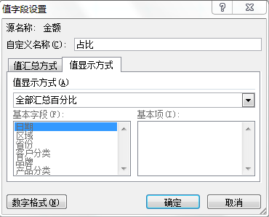
区域 | 总金额 | 占比 | 函数公式
EAST | 61,148,818 | 33.64% | 33.64%
NORTH | 33,931,534 | 18.67% | 18.67%
SH | 32,134,510 | 17.68% | 17.68%
SOUTH | 32,603,103 | 17.94% | 17.94%
WEST | 21,945,959 | 12.07% | 12.07%
总计 | 181,763,924 | 100.00% | 100.00%

定比
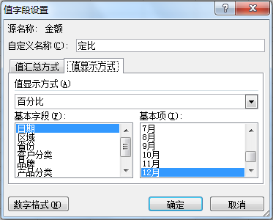
月份 | 总金额 | 定比
1月 | 5,705,935 | 26.88%
2月 | 13,724,285 | 64.64%
3月 | 19,623,306 | 92.43%
4月 | 21,269,576 | 100.18%
5月 | 16,869,981 | 79.46%
6月 | 17,607,560 | 82.93%
7月 | 5,420,679 | 25.53%
8月 | 10,985,671 | 51.74%
9月 | 15,920,410 | 74.99%
10月 | 15,983,070 | 75.28%
11月 | 17,422,566 | 82.06%
12月 | 21,230,885 | 100.00%
总计 | 181,763,924

环比
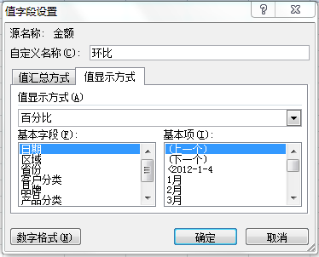
月份 | 总金额 | 环比
1月 | 5,705,935 | 100.00%
2月 | 13,724,285 | 240.53%
3月 | 19,623,306 | 142.98%
4月 | 21,269,576 | 108.39%
5月 | 16,869,981 | 79.32%
6月 | 17,607,560 | 104.37%
7月 | 5,420,679 | 30.79%
8月 | 10,985,671 | 202.66%
9月 | 15,920,410 | 144.92%
10月 | 15,983,070 | 100.39%
11月 | 17,422,566 | 109.01%
12月 | 21,230,885 | 121.86%
总计 | 181,763,924

父行汇总
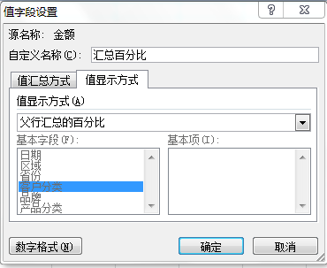
区域 | 客户分类 | 总金额 | 汇总百分比
EAST | 连锁店 | 27,683,400 | 45.27%
 | 美丽健康 | 11,073,090 | 18.11%
 | 新概念 | 22,392,329 | 36.62%
EAST 汇总 |  | 61,148,818 | 48.07%
NORTH | 连锁店 | 10,918,696 | 32.18%
 | 美丽健康 | 8,555,920 | 25.22%
 | 新概念 | 14,456,918 | 42.61%
NORTH 汇总 |  | 33,931,534 | 26.67%
SH | 连锁店 | 15,514,559 | 48.28%
 | 美丽健康 | 2,764,570 | 8.60%
 | 新概念 | 13,855,381 | 43.12%
SH 汇总 |  | 32,134,510 | 25.26%
总计 |  | 127,214,862 | 100.00%

父列汇总
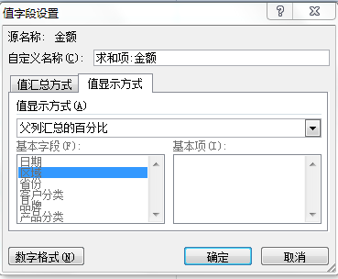
求和项:金额 | 列标签
 | EAST |  |  | EAST 汇总 | NORTH |  |  | NORTH 汇总 | 总计
行标签 | 连锁店 | 美丽健康 | 新概念 |  | 连锁店 | 美丽健康 | 新概念
Bio-Tech | 58.27% | 17.84% | 23.89% | 65.63% | 36.42% | 24.25% | 39.32% | 34.37% | 100.00%
NB-1 | 41.82% | 18.00% | 40.18% | 64.09% | 31.61% | 27.24% | 41.14% | 35.91% | 100.00%
Nutrition | 39.19% | 20.39% | 40.42% | 69.76% | 26.87% | 21.12% | 52.01% | 30.24% | 100.00%
Professional | 38.32% | 18.12% | 43.56% | 59.06% | 45.59% | 18.61% | 35.80% | 40.94% | 100.00%
Yam | 49.80% | 15.63% | 34.57% | 58.19% | 27.15% | 25.06% | 47.80% | 41.81% | 100.00%
总计 | 45.27% | 18.11% | 36.62% | 64.31% | 32.18% | 25.22% | 42.61% | 35.69% | 100.00%

